CONDUIT TROQ Y PLAST.
LISTA DE PRECIOS 2026 SOLUCIONES MDS |  |  | Vigencia | 03/02/2026
 |  |  | Código | LP01-2026
 |  |  | Versión | 13

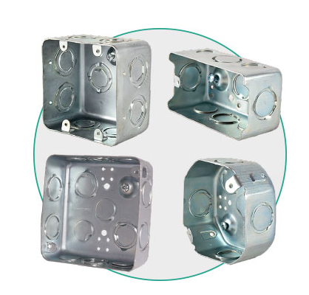
REFERENCIA | CAJAS GALVANIZADAS | Unidad Empaque | PRECIO BASE | 0%
1111E00005 | CAJA 5800 RETIE | 90 | $ 2,834 | $ 2,834
1111E00010 | CAJA 2400 RETIE | 70 | $ 3,924 | $ 3,924
1111E00015 | CAJA OCTAGONAL RETIE | 80 | $ 2,915 | $ 2,915
1111E00020 | CAJA 10X10 DOBLE FONDO RETIE | 40 | $ 5,885 | $ 5,885
1112E00025 | SUPLEMENTO METÁLICO | 100 | $ 1,210 | $ 1,210

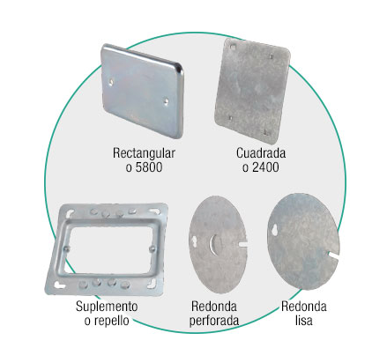
REFERENCIA | TAPAS METÁLICAS | Unidad Empaque | PRECIO BASE | 0%
1113E00030 | TAPA MIXTA (2400-10X10) | 100 | $ 1,789 | $ 1,789
1113E00035 | TAPA CAJA 5800 | 100 | $ 1,480 | $ 1,480
1113E00040 | TAPA TOMA DOBLE | 100 | $ 1,593 | $ 1,593
1113E00045 | TAPA CAJA OCTAGONAL cieg | 100 | $ 1,544 | $ 1,544
1113E00050 | TAPA CAJA OCTAGONAL PERFORADA | 100 | $ 1,544 | $ 1,544

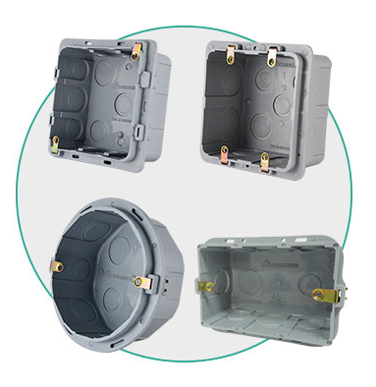
REFERENCIA | CAJAS CONDUIT PLÁSTICAS | Unidad Empaque | PRECIO BASE | 0%
1121E00120 | CAJA PLÁSTICA RECTANGULAR | 100 | $ 1,760 | $ 1,760
1121E00125 | CAJA PLÁSTICA REDONDA | 60 | $ 1,980 | $ 1,980
1121E00130 | CAJA PLÁSTICA CUADRADA | 60 | $ 2,255 | $ 2,255
1121E00131 | CAJA PLÁSTICA CUADRADA 4 OREJAS | 60 | $ 2,602 | $ 2,602
1121E00135 | CAJA PLÁSTICA CUADRADA HONDA | 45 | $ 3,388 | $ 3,388

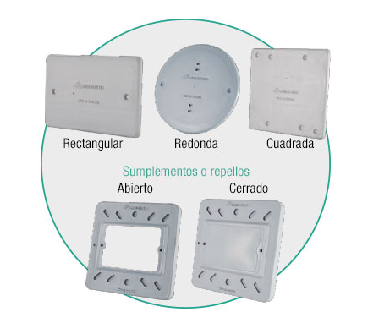
REFERENCIA | TAPAS CONDUIT PLÁSTICAS | Unidad Empaque | PRECIO BASE | 0%
1122E00140 | SUPLEMENTO PLÁSTICO CERRADO | 60 | $ 1,250 | $ 1,250
1122E00145 | SUPLEMENTO PLÁSTICO ABIERTO | 60 | $ 1,250 | $ 1,250
1123E00150 | TAPA PLÁSTICA RECTANGULAR GRIS | 100 | $ 1,011 | $ 1,011
1123E00155 | TAPA PLÁSTICA CUADRADA GRIS | 60 | $ 1,350 | $ 1,350
1123E00160 | TAPA PLÁSTICA REDONDA GRIS | 60 | $ 1,220 | $ 1,220

REFERENCIA | DUO CAJAS CONDUIT PLÁSTICAS | Unidad Empaque | PRECIO BASE | 0%
1121E00121 | DUO CAJA CON TAPA PLÁSTICA RECTANGULAR | 100 | $ 2,600 | $ 2,600
1121E00126 | DUO CAJA Y CON TAPA PLÁSTICA REDONDA | 60 | $ 3,050 | $ 3,050
1121E00132 | DUO CAJA Y TAPA PLÁSTICA CUADRADA | 60 | $ 3,350 | $ 3,350
1121E00136 | DUO CAJA CUADRADA Y SUPLEMENTO CERRADO | 60 | $ 3,014 | $ 3,014
1121E00137 | DUO CAJA CUADRADA Y SUPLEMENTO ABIERTO | 60 | $ 3,300 | $ 3,300

TABLEROS DIN
LISTA DE PRECIOS SOLUCIONES MDS |  |  |  |  |  |  | Vigencia | 03/02/2026
 |  |  |  |  |  |  | Código | LP01-2026
 |  |  |  |  |  |  | Versión | 13

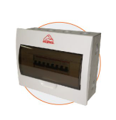
Referencia | Peine de Conexión | Cantidad polos | Alto mm | Ancho mm | Profundo mm | Características | PRECIO BASE | 0%
3231E04041 | Monofásico | 4 | 212 | 127 | 70 | Tablero de circuitos DIN, con peine de conexión. Cuerpo metálico tapa plástica. Lamina en acero CR Gal. Cal. 20 para 4 polos. Dimensiones 212x127x70, IP20. | $ 58,016 | $ 58,016
3231E04046 | Monofásico | 6 | 212 | 163 | 70 | Tablero de circuitos DIN, con peine de conexión. Cuerpo metálico tapa plástica. Lamina en acero CR Galv. Cal. 20 para 6 polos. Dimensiones 212x163x70, IP20. | $ 78,200 | $ 78,200
3231E04051 | Monofásico | 8 | 212 | 199 | 70 | Tablero de circuitos DIN, con peine de conexión. Cuerpo metálico tapa plástica. Lamina en acero CR Galv. Cal. 20 para 8 polos. Dimensiones 212x199x70, IP20. | $ 82,500 | $ 82,500
3231E04056 | Monofásico | 12 | 212 | 271 | 70 | Tablero de circuitos DIN, con peine de conexión. Cuerpo metálico tapa plástica. Lamina en acero CR Galv. Cal. 20 para 12 polos. Dimensiones 212x271x70, IP20. | $ 124,500 | $ 124,500
3231E04052 | Bifásico | 8 | 212 | 199 | 70 | Tablero de circuitos DIN, con peine de conexión. Cuerpo metálico tapa plástica. Lamina en acero CR Galv. Cal. 20 para 8 polos. Dimensiones 212x199x70, IP20. | $ 88,561 | $ 88,561
3231E04057 | Bifásico | 12 | 212 | 271 | 70 | Tablero de circuitos DIN, con peine de conexión. Cuerpo metálico tapa plástica. Lamina en acero CR Galv. Cal. 20 para 12 polos. Dimensiones 212x271x70, IP20. | $ 135,700 | $ 135,700
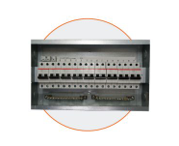
3231E04061 | Bifásico | 18 | 242 | 389 | 70 | Tablero de circuitos DIN, con peine de conexión. Cuerpo metálico tapa plástica. Lamina en acero CR Gal. Cal. 18 para 18 polos. Dimensiones 242x389x70, IP20. | $ 172,500 | $ 172,500
3231E04058 | Trifásico | 12 | 212 | 271 | 70 | Tablero de circuitos DIN, con peine de conexión. Cuerpo metálico tapa plástica. Lamina en acero CR Gal. Cal. 20 para 12 polos. Dimensiones 212x271x70, IP20. | $ 132,400 | $ 132,400
3231E04062 | Trifásico | 18 | 242 | 18 | 70 | Tablero de circuitos DIN, con peine de conexión. Cuerpo metálico tapa plástica. Lamina en acero CR Gal. Cal. 18 para 18 polos. Dimensiones 242x389x70, IP20. | $ 204,000 | $ 204,000
3231E04066 | Trifásico | 24 | 335 | 291 | 70 | Tablero de circuitos DIN, con peine de conexión. Cuerpo metálico tapa plástica. Lamina en acero CR Gal. Cal. 18 para 24 polos. Dimensiones 335x291x70, IP20. | $ 243,600 | $ 243,600
3231E04071 | Trifásico | 36 | 474 | 291 | 70 | Tablero de circuitos DIN, con peine de conexión. Cuerpo metálico tapa plástica. Lamina en acero CR Gal. Cal. 18 para 36 polos. Dimensiones 474x291x70, IP20. | $ 382,000 | $ 382,000

Referencia | Sin Espacio Totalizador | Cantidad polos | Alto mm | Ancho mm | Profundo mm | Características | PRECIO BASE | 0%
3232E04090 | Sin espacio Totalizador, | 12 | 488 | 360 | 120 | Tablero distribución DIN. IP 40. Barraje preformado. Lamina en acero CR Cal 18. Pintura electrostática poliéster gofrada RAL 7035. Sin espacio Totalizador, salidas para 12 polos. Dimensiones 488x360x120. | $ 466,000 | $ 466,000
3232E04095 | sin espacio Totalizador | 18 | 542 | 360 | 120 | Tablero distribución DIN. IP 40. Barraje preformado. Lamina en acero CR Cal 18. Pintura electrostática poliéster gofrada RAL 7035. sin espacio Totalizador salidas para 18 polos. Dimensiones 542x360x120. | $ 486,200 | $ 486,200
3232E05000 | sin espacio Totalizador | 24 | 596 | 360 | 120 | Tablero distribución DIN. IP 40. Barraje preformado. Lamina en acero CR Cal 18. Pintura electrostática poliéster gofrada RAL 7035. sin espacio Totalizador salidas para 24 polos. Dimensiones 596x360x120. | $ 519,700 | $ 519,700
3232E05005 | sin espacio Totalizador | 30 | 650 | 360 | 120 | Tablero distribución DIN. IP 40. Barraje preformado. Lamina en acero CR Cal 18. Pintura electrostática poliéster gofrada RAL 7035. sin espacio Totalizador salidas para 30 polos. Dimensiones 650x360x120. | $ 572,257 | $ 572,257
3232E05010 | sin espacio Totalizador | 36 | 704 | 360 | 120 | Tablero distribución DIN. IP 40. Barraje preformado. Lamina en acero CR Cal 18. Pintura electrostática poliéster gofrada RAL 7035. sin espacio Totalizador salidas para 36 polos. Dimensiones 704x360x120. | $ 662,072 | $ 662,072
3232E05015 | sin espacio Totalizador | 42 | 758 | 360 | 120 | Tablero distribución DIN. IP 40. Barraje preformado. Lamina en acero CR Cal 18. Pintura electrostática poliéster gofrada RAL 7035. sin espacio Totalizador salidas para 42 polos. Dimensiones 758x360x120. | $ 704,346 | $ 704,346

Referencia | Con Espacio Totalizador | Cantidad polos | Alto mm | Ancho mm | Profundo mm | Características | PRECIO BASE | 0%
3232E03990 | Con espacio Totalizador | 12 | 596 | 360 | 120 | Tablero distribución DIN. IP 40. Barraje preformado. Lamina en acero CR Cal 18. Pintura electrostática poliéster gofrada RAL 7035. Con espacio Totalizador salidas para 12 polos. Dimensiones 59x36x12 | $ 480,310 | $ 480,310
3232E03995 | Con espacio Totalizador | 18 | 18 | 360 | 120 | Tablero distribución DIN. IP 40. Barraje preformado. Lamina en acero CR Cal 18. Pintura electrostática poliéster gofrada RAL 7035. Con espacio Totalizador salidas para 18 polos. Dimensiones 650x360x120. | $ 543,281 | $ 543,281
3232E04000 | Con espacio Totalizador | 24 | 704 | 360 | 120 | Tablero distribución DIN. IP 40. Barraje preformado. Lamina en acero CR Cal 18. Pintura electrostática poliéster gofrada RAL 7035. Con espacio Totalizador salidas para 24 polos. Dimensiones 704x360x120. | $ 627,890 | $ 627,890
3232E04005 | Con espacio Totalizador | 30 | 758 | 360 | 120 | Tablero distribución DIN. IP 40. Barraje preformado. Lamina en acero CR Cal 18. Pintura electrostática poliéster gofrada RAL 7035. Con espacio Totalizador salidas para 30 polos. Dimensiones 758x360x120. | $ 678,254 | $ 678,254
3232E04010 | Con espacio Totalizador | 36 | 812 | 360 | 120 | Tablero distribución DIN. IP 40. Barraje preformado. Lamina en acero CR Cal 18. Pintura electrostática poliéster gofrada RAL 7035. Con espacio Totalizador salidas para 36 polos. Dimensiones 812x360x120. | $ 830,789 | $ 830,789
3232E04015 | Con espacio Totalizador | 42 | 866 | 360 | 120 | Tablero distribución DIN. IP 40. Barraje preformado. Lamina en acero CR Cal 18. Pintura electrostática poliéster gofrada RAL 7035. Con espacio Totalizador salidas para 42 polos. Dimensiones 866x360x120. | $ 849,981 | $ 849,981

GABINETES
LISTA DE PRECIOS 2026 SOLUCIONES MDS |  |  | Vigencia | 03/02/2026
 |  |  | Código | LP01-2026
 |  |  | Versión | 13

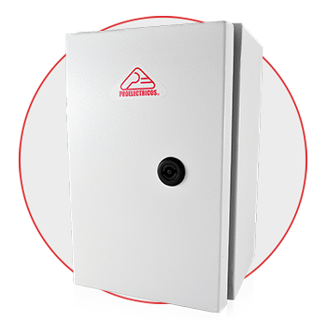
REFERENCIA | GABINETE GRADO DE PROTECCION IP 65 | CALIBRE | PRECIO BASE | 0%
1215E00305 | GABINETE 30X20X16 CR CAL 18 IP65 | 18 | $ 310,400 | $ 310,400
1215E00310 | GABINETE 30X25X20 CR CAL 18 IP65 | 18 | $ 341,500 | $ 341,500
1215E00315 | GABINETE 40X30X20 CR CAL 18 IP65 | 18 | $ 425,100 | $ 425,100
1215E00320 | GABINETE 50X30X20 CR CAL 18 IP65 | 18 | $ 473,600 | $ 473,600
1215E00325 | GABINETE 50X40X25 CR CAL 18 IP65 | 18 | $ 521,200 | $ 521,200
1215E00330 | GABINETE 60X40X25 CR CAL 18 IP65 | 18 | $ 561,000 | $ 561,000
1215E00335 | GABINETE CR 60X50X25 CAL 18 IP 65 | 18 | $ 676,400 | $ 676,400
1215E00340 | GABINETE 60X60X25 CR CAL 18 IP65 | 18 | $ 742,500 | $ 742,500
1215E00345 | GABINETE 70X50X25 CR CAL 18 IP65 | 18 | $ 779,500 | $ 779,500
1215E00350 | GABINETE 70X60X25 CR CAL 18 IP65 | 18 | $ 832,500 | $ 832,500
1215E00355 | GABINETE 80X60X30 CR CAL 16 IP65 | 18 | $ 962,000 | $ 962,000
1215E00359 | GABINETE 90X60X30 CR CAL 16 IP65 | 16 | $ 1,095,200 | $ 1,095,200
1215E00360 | GABINETE 90X70X30 CR CAL 16 IP65 | 16 | $ 1,284,000 | $ 1,284,000
1215E00365 | GABINETE 100X80X30 CR CAL 16 IP65 | 16 | $ 1,348,000 | $ 1,348,000
1215E00370 | GABINETE CR 1200X800X300 PROELECTRICOS | 16 | $ 1,954,200 | $ 1,954,200

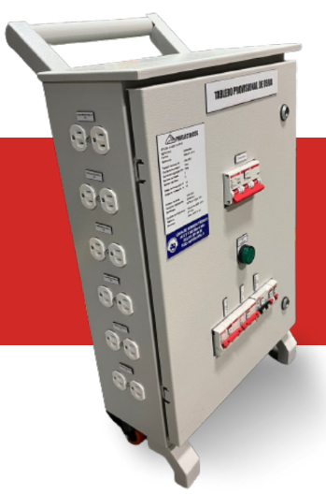
REFERENCIA | GABINETE GRADO DE PROTECCION IP 65 | CALIBRE | PRECIO BASE | 0%
3225E01015 | TABLERO PROVISIONAL DE OBRA 70X50X25 CM EQUIPADO 2 bi 2 tri 4 mon | 18 | $ 4,589,200 | $ 4,589,200
3225E01016 | TABLERO PROVISIONAL ECONOMICO DE OBRA 65X38X22 CM EQUIPADO 2 tri 1 bi 6 mono - 63A | 20 | $ 1,725,800 | $ 1,725,800
3225E01017 | TABLERO PROVISIONAL ECONOMICO DE OBRA 65X38X22 CM EQUIPADO 2 tri 1 bi 6 mono - 100A | 20 | $ 1,918,500 | $ 1,918,500

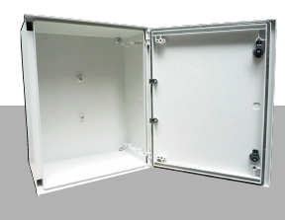
REFERENCIA | GABINETE EN POLIESTER CON FIBRA DE VIDRIO IP 65 CON BANDEJA METALICA | NA | PRECIO BASE | 0%
2113E01100 | GABINETE EN POLIESTER CON FIBRA DE VIDRIO REFORZADO 300X250X140 CON BANDEJA |  | $ 587,400 | $ 587,400
2113E01105 . | GABINETE EN POLIESTER CON FIBRA DE VIDRIO REFORZADO 400X300X200 CON BANDEJA |  | $ 694,500 | $ 694,500
2113E01115 | GABINETE EN POLIESTER CON FIBRA DE VIDRIO REFORZADO 500X400X200 CON BANDEJA |  | $ 928,127 | $ 928,127
2113E01120 | GABINETE EN POLIESTER CON FIBRA DE VIDRIO REFORZADO 600X400X230 CON BANDEJA |  | $ 1,021,205 | $ 1,021,205
2113E01125 | GABINETE EN POLIESTER CON FIBRA DE VIDRIO REFORZADO 600X500X230 CON BANDEJA |  | $ 1,166,162 | $ 1,166,162
2113E01130 | GABINETE EN POLIESTER CON FIBRA DE VIDRIO REFORZADO 800X600X300 CON BANDEJA |  | $ 1,783,197 | $ 1,783,197

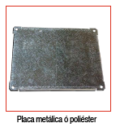
REFERENCIA | ACCESORIOS GABINETES EN POLIESTER | N,A | PRECIO BASE | 0%
2113E01155 | ACCESORIO PLACA MONTAJE POLIESTER 300X250X140 CON BANDEJA |  | $ 124,555 | $ 124,555
2113E01160 | ACCESORIO PLACA MONTAJE POLIESTER 400X300X200 |  | $ 152,275 | $ 152,275
2113E01165 | ACCESORIO PLACA MONTAJE POLIÉSTER 400X400X200 |  | $ 180,365 | $ 180,365
2113E01170 | ACCESORIO PLACA MONTAJE POLIESTER 500X400X200 |  | $ 205,005 | $ 205,005
2113E01180 | ACCESORIO PLACA MONTAJE BASE 600X400X200 |  | $ 270,424 | $ 270,424
2113E01185 | ACCESORIO PLACA MONTAJE BASE 600X500X230 |  | $ 269,685 | $ 269,685
2113E01190 | ACCESORIO PLACA MONTAJE BASE 800X600X300 |  | $ 402,987 | $ 402,987
2113E01195 | ACCESORIO CHASSIS PARA MONTAJE 400X400X200 (36MCB) |  | $ 518,672 | $ 518,672
2113E01200 | ACCESORIO CHASSIS PARA MONTAJE 500X400X200 (54MCB) |  | $ 659,736 | $ 659,736
2113E01205 | ACCESORIO CHASSIS PARA MONTAJE 600X400X200 (72MCB) |  | $ 726,141 | $ 726,141
2113E01210 | ACCESORIO PUERTA INTERIOR GABINETE EN POLIESTER 500X400X200 |  | $ 602,818 | $ 602,818
2113E01215 | ACCESORIO PUERTA INTERIOR GABINETE POLIÉSTER 600X400X200 |  | $ 632,632 | $ 632,632

PRITEL 2026
https://pritel.com.co/ |  |  | Vigencia | 03/02/2026
 |  |  | Código | LP01-2026
 |  |  | Versión | 13

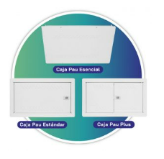
Referencia | LINEA RITEL | UND EMPAQUE | PRECIO BASE | 0%
1212E06525 | CUERPO PAU PLUS CUERPO+TAPA 30X50X10 | 30 | $185,097 | $185,097
1212E06510 | CAJA PAU ESTANDAR CUERPO + TAPA 30X50X10 | 30 | $182,500 | $182,500
1212E06495 | CUERPO PAU ESCENCIAL CUERPO+TAPA 30X50X10 | 30 | $165,347 | $165,347
1212E06520 | CUERPO PAU PLUS ESTANDAR CUERPO+TAPA 30X50X6 | 30 | $186,280 | $186,280
1212E06505 | CUERPO PAU ESTANDAR CUERPO+TAPA 30X50X6 | 30 | $151,432 | $151,432
1212E06493 | CUERPO PAU ESCENCIAL CUERPO+TAPA 30X50X6 con 12 nockaut |  | $90,750 | $90,750
1212E02052 | GABINETE DE PISO 70 X 50 X 20 CON BANDEJA CAL 20 | 5 | $583,704 | $583,704
1212E02360 | GABINETE DE PISO ESTÁNDAR 70 X 50 X 20 CAL 20 | 5 | $427,130 | $427,130
1212E02365 | GABINETE DE PISO ESTÁNDAR 70 X 50 X 30 CAL 20 | 5 | $502,506 | $502,506
1212E02150 | GABINETE PARA GABINTE DE PISO 100 X 55 X20 CON BANDEJA CAL 20 | 1 | $890,700 | $890,700
1212E02370 | GABINTE DE PISO ESTANDAR 100 X 55 X20 CON BANDEJA CAL 20 Cuerpo Galvanizado y Tapa marco pintado) (sin accesorios) | 5 | $855,200 | $855,200
1212E02375 | GABINTE DE PISO ESTANDAR 100 X 55 X30 CON BANDEJA CAL 20 | 5 | $925,700 | $925,700
1212E02250 | GABINETE PARA GABINETE DE PISO 120 X 80 X 20 BANDEJA | 1 | $1,478,400 | $1,478,400
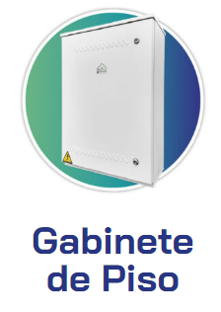
1212E02200 | ENCERRAMIENTO PARA GABINETE PARA GABINTE COMPLEMENTARIO 45 X 45 X15 CON BANDEJA CAL 20 | 1 | $517,400 | $517,400
1212E02060 | Bandeja Gabinete de Piso Gal. CR 20 | 1 | $42,310 | $42,310
1212E02055 | ACCESORIO CAJA PLASTICA MAS TOMA GABINETE DE PISO | 5 | $21,175 | $21,175
1212E02056 | ACCESORIO BARRA DE TIERRA - GABINETE DE PISO | 5 | $35,998 | $35,998
SETIS Y SETS SIN EQUIPAR
1212E03200 | GABINTE SETI/SET 2000X1000X500 SIN ILUMINACION PRITEL (20 PAU) SOLO METALMECANICA | 1 | $2,634,500 | $2,634,500
1212E03205 | GABINTE SETI/SET 2000X1500X500 SIN ILUMINACION PRITEL (21 A 30 PAU) SOLO METALMECANICA | 1 | $4,882,700 | $4,882,700
1212E03210 | GABINTE SETI/SET 2000X2000X500 SIN ILUMINACION PRITEL (31 A 60 PAU) | 1 | $6,071,000 | $6,071,000
1212E03215 | GABINTE SETI/SET 2000X2000X1500 SIN ILUMINACION PRITEL (61 A 90 PAU) SOLO METALMECANICA, | 1 | $9,620,000 | $9,620,000
1212E03220 | GABINTE SETI/SET 2000X2000X2000 SIN ILUMINACION PRITEL (MAS DE 90 PAU) SOLO METALMECANICA | 1 | $17,365,384 | $17,365,384
1212E00500 | CAJETIN PASACABLES | 50 | $12,040 | $12,040
SETIS Y SETS EQUIPADOS IP 43 (Kit de iluminación, kit de de fuerza, y kit de soporteria)
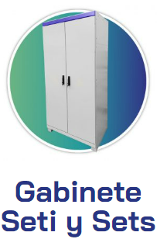
1212E03201 | GABINTE SETI/SET 2000X1000X500 SIN ILUMINACION PRITEL (20 PAU) |  | $4,748,076 | $4,748,076
1212E03206 | GABINTE SETI/SET 2000X1500X500 SIN ILUMINACION PRITEL (21 A 30 PAU) |  | $6,998,084 | $6,998,084
1212E03211 | GABINTE SETI/SET 2000X2000X500 SIN ILUMINACION PRITEL (31 A 60 PAU) |  | $9,975,649 | $9,975,649
 | GABINTE SETI/SET 2000X2000X2000 SIN ILUMINACION PRITEL (MAS DE 90 PAU) |  | $22,173,076 | $22,173,076
SETIS Y SETS EQUIPADOS IP 65 (Kit de iluminación, kit de de fuerza, y kit de soporteria)
1212E03202 | GABINTE SETI/SET 2000X1000X500 SIN ILUMINACION PRITEL (20 PAU) |  | $5,548,100 | $5,548,100
1212E03207 | GABINTE SETI/SET 2000X1500X500 SIN ILUMINACION PRITEL (21 A 30 PAU) |  | $7,795,800 | $7,795,800
1212E03212 | GABINTE SETI/SET 2000X2000X500 SIN ILUMINACION PRITEL (31 A 60 PAU) |  | $9,494,820 | $9,494,820
 | GABINTE SETI/SET 2000X2000X2000 SIN ILUMINACION PRITEL (MAS DE 90 PAU) |  | $24,250,100 | $24,250,100

SOPORTERIA
SOPORTERÍA |  |  | Vigencia | 03/02/2026
 |  |  | Código | LP01-2026
 |  |  | Versión | 13

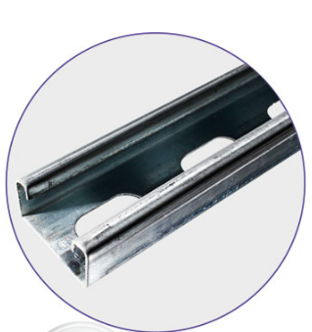
REFERENCIA | RIEL Y ACCESORIOS | Unidad Empaque | Precio base | 0%
2112E01100 | RIEL CHANEL X 3MTS PERFORADO 4X4 CMTS CAL 16 | 50 | $ 60,577 | $ 60,577
2112E01135 | RIEL CHANEL X 3MTS PERFORADO 4X2 CMTS Semi pesado | 50 | $ 34,380 | $ 34,380
2112E01120 | RIEL OMEGA DIN 35 PERFORADO X 1M | 10 | $ 13,905 | $ 13,905
2112E03982 | VARILLA ROSCADA 1/4-20 X 3 MT ZINCADA | 10 | $ 8,230 | $ 8,230
2112E03980 | VARILLA ROSCADA 3/8 X 3 MT ZINCADA | 10 | $ 17,134 | $ 17,134

REFERENCIA | GRAPAS UNISTRUT | Unidad Empaque | Precio base | 0%
1114E01000 | GRAPA UNISTRUT 1/2 | 100 | $ 1,516 | $ 1,516
1114E01005 | GRAPA UNISTRUT 3/4 | 100 | $ 1,691 | $ 1,691
1114E01010 | GRAPA UNISTRUT 1 | 100 | $ 2,099 | $ 2,099
1114E01015 | GRAPA UNISTRUT 1 1/4 | 100 | $ 2,449 | $ 2,449
2111E01220 | GRAPA UNISTRUT 2 | 100 | $ 2,823 | $ 2,823
2111E01225 | GRAPA UNISTRUT 3 | 100 | $ 3,350 | $ 3,350
2111E01230 | GRAPA UNISTRUT 4 | 100 | $ 4,600 | $ 4,600

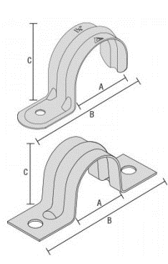
REFERENCIA | GRAPAS | Unidad Empaque | Precio base | 0%
1114E00065 | GRAPA 3/8 | 100 | $ 238 | $ 238
1114E00070 | GRAPA 1/2 | 100 | $ 260 | $ 260
1114E00075 | GRAPA 1/2 DUO D.O | 100 | $ 292 | $ 292
1114E00080 | GRAPA 3/4 | 100 | $ 318 | $ 318
1114E00085 | GRAPA 3/4 DUO D.O | 100 | $ 350 | $ 350
1114E00090 | GRAPA 1 | 100 | $ 462 | $ 462
1114E00095 | GRAPA 1 DUO D.O | 100 | $ 520 | $ 520
1114E00100 | GRAPA 1-1/4 | 100 | $ 614 | $ 614
1114E00105 | GRAPA 1-1/2 | 100 | $ 695 | $ 695
1114E00102 | GRAPA 1-1/4 D.O | 100 | $ 700 | $ 700
1114E00107 | GRAPA 1-1/2 D.O | 100 | $ 726 | $ 726
1114E00110 | GRAPA 2 | 100 | $ 1,632 | $ 1,632
1114E00115 | GRAPA 2 DO | 100 | $ 2,094 | $ 2,094

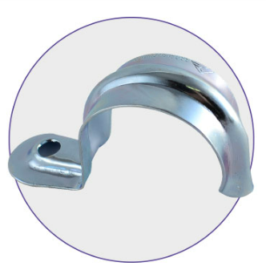
REFERENCIA | GRAPAS PARA EMT O IMC | Unidad Empaque | Precio base | 0%
2111E01135 | GRAPA DOBLE ALA 3/8 | 100 | $ 420 | $ 420
2111E01155 | GRAPA DOBLE ALA 1 1/4 EMT | 100 | $ 950 | $ 950
2111E01160 | GRAPA DOBLE ALA 1 1/2 EMT | 100 | $ 1,273 | $ 1,273
2111E01175 | GRAPA DOBLE ALA 3 " | 100 | $ 3,750 | $ 3,750
2111E01185 | GRAPA DOBLE ALA 4 " | 100 | $ 5,621 | $ 5,621

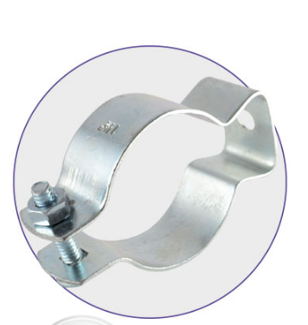
REFERENCIA | GRAPAS DE SUJECCION COLGANTE | Unidad Empaque | Precio base | 0%
2111E01240 | GRAPA DE SUJECION DE TUBERIA COLGANTE DE 1/2 | 100 | $ 1,090 | $ 1,090
2111E01245 | GRAPA DE SUJECION DE TUBERIA COLGANTE DE 3/4 | 100 | $ 1,153 | $ 1,153
2111E01250 | GRAPA DE SUJECION DE TUBERIA COLGANTE DE 1 | 100 | $ 1,250 | $ 1,250
2111E01255 | GRAPA DE SUJECION DE TUBERIA COLGANTE DE 1 1/4 | 100 | $ 1,780 | $ 1,780
2111E01260 | GRAPA DE SUJECION DE TUBERIA COLGANTE DE 1 1/2 | 100 | $ 1,884 | $ 1,884
2111E01265 | GRAPA DE SUJECION DE TUBERIA COLGANTE DE 2 | 100 | $ 2,500 | $ 2,500
2111E01270 | GRAPA DE SUJECION DE TUBERIA COLGANTE DE 3 | 100 | $ 5,198 | $ 5,198
2111E01275 | GRAPA DE SUJECION DE TUBERIA COLGANTE DE 4 | 100 | $ 6,890 | $ 6,890
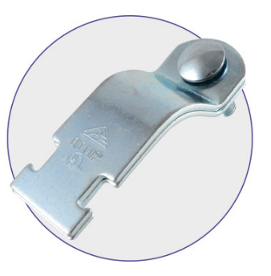
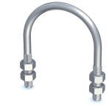
REFERENCIA | GRAPAS EN U | Unidad Empaque | Precio base | 0%
2111E01280 | GRAPA EN U 1/2” | 10 | $ 1,283 | $ 1,283
2111E01285 | GRAPA EN U 3/4” | 10 | $ 1,413 | $ 1,413
2111E01290 | GRAPA EN U1” | 10 | $ 1,470 | $ 1,470
2111E01295 | GRAPA EN U1-1/4" | 6 | $ 1,632 | $ 1,632
2111E01300 | GRAPA EN U1-1/2" | 6 | $ 2,973 | $ 2,973

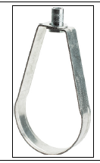
REFERENCIA | GRAPAS TIPO PERA | Unidad Empaque | Precio base | 0%
2111E01320 | GRAPA TIPO PERA 1/2" | 0 | $ 1,790 | $ 1,790
2111E01325 | GRAPA TIPO PERA 3/4" | 0 | $ 1,880 | $ 1,880
2111E01330 | GRAPA TIPO PERA 1" | 0 | $ 2,060 | $ 2,060
2111E01335 | GRAPA TIPO PERA 1-1/4" | 0 | $ 2,311 | $ 2,311
2111E01340 | GRAPA TIPO PERA 1-1/2" | 0 | $ 2,450 | $ 2,450
2111E01345 | GRAPA TIPO PERA 2" | 0 | $ 2,730 | $ 2,730
2111E01350 | GRAPA TIPO PERA 3" | 0 | $ 4,400 | $ 4,400
2111E01355 | GRAPA TIPO PERA 4" | 0 | $ 7,000 | $ 7,000
2111E01360 | GRAPA TIPO PERA 6" | 0 | $ 10,730 | $ 10,730

REFERENCIA | CAPACETE EMT | Und Empaque | Precio base | 0%
2123E01405 | CAPACETE EMT ALUMINIO 1/2 | 5 | $ 4,246 | $ 4,246
2123E01410 | CAPACETE EMT ALUMINIO 3/4 | 5 | $ 6,119 | $ 6,119
2123E01415 | CAPACETE EMT ALUMINIO 1 | 5 | $ 7,203 | $ 7,203
2123E01420 | CAPACETE EMT ALUMINIO 1 1/4 | 5 | $ 9,210 | $ 9,210
2123E01426 | CAPACETE EMT ALUMINIO 2 | 5 | $ 54,490 | $ 54,490
2123E01450 | CAPACETE IMC ALUMINIO 1 1/2 | 5 |  | $ -
2123E01465 | CAPACETE IMC ALUMINIO 4 | 5 | $ 210,911 | $ 210,911

REFERENCIA | JUEGO DE BOQUILLA-BUSHING | Und Empaque | Precio base | 0%
2123E01325 | JUEGO DE BOQUILLA-BUSHING 1/2 | 5 | $ 1,192 | $ 1,192
2123E01330 | JUEGO DE BOQUILLA-BUSHING 3/4 | 5 | $ 1,567 | $ 1,567
2123E01335 | JUEGO DE BOQUILLA-BUSHING 1 | 5 | $ 2,278 | $ 2,278
2123E01340 | JUEGO DE BOQUILLA-BUSHING 1 1/4 | 5 | $ 3,757 | $ 3,757
2123E01345 | JUEGO DE BOQUILLA-BUSHING 1 1/2 | 5 | $ 4,050 | $ 4,050
2123E01350 | JUEGO DE BOQUILLA-BUSHING 2 | 5 | $ 6,952 | $ 6,952
2123E01355 | JUEGO DE BOQUILLA-BUSHING 3 | 5 | $ 13,286 | $ 13,286
2123E01360 | JUEGO DE BOQUILLA-BUSHING 4 | 5 | $ 17,607 | $ 17,607

FABRICUR
FABRICUR |  | Vigencia | 03/02/2026
 |  | Código | LP01-2026
 |  | Versión | 13

REFERENCIA | CURVA EMT CORTA | Precio Base | 0%
1125E00600 | CURVA EMT CORTA 1/2" | $1,757 | $ 1,757
1125E00605 | CURVA EMT CORTA 3/4" | $3,188 | $ 3,188
1125E00610 | CURVA EMT CORTA 1" | $5,335 | $ 5,335
1125E00615 | CURVA EMT CORTA O.T 1-1/4" | Bajo Cotización
1125E00620 | CURVA EMT CORTA O.T 1- 1/2"
1125E00625 | CURVA EMT CORTA O.T 2"
1125E00630 | CURVA EMT CORTA O.T 3"
1125E00635 | CURVA EMT CORTA O.T 4"

REFERENCIA | CURVAS CORTAS OT | Precio Definido | 0%
1125E00600 | CURVA EMT CORTA 1/2" | $1,757 | $ 1,757
1125E00605 | CURVA EMT CORTA 3/4" | $3,188 | $ 3,188
1125E00610 | CURVA EMT CORTA 1" | $5,335 | $ 5,335

REFERENCIA | CURVAS EMT - LARGA RETIE - COLMENA | Precio Definido | 0%
1124E00400 | CURVA EMT LARGA COLMENA 1/2" | $5,465 | $ 5,465
1124E00410 | CURVA EMT LARGA COLMENA 3/4" | $8,392 | $ 8,392
1124E00420 | CURVA EMT LARGA COLMENA 1" | $14,573 | $ 14,573
1124E00430 | CURVA EMT LARGACOLMENA 1-1/4" | $29,340 | $ 29,340
1124E00440 | CURVA EMT LARGA COLMENA1- 1/2" | $36,756 | $ 36,756
1124E00450 | CURVA EMT LARGA COLMENA 2" | $59,134 | $ 59,134
1124E00460 | CURVA EMT LARGA COLMENA 3" | $178,898 | $ 178,898
1124E00470 | CURVA EMT LARGA COLMENA 4" | $364,952 | $ 364,952

REFERENCIA | CURVAS I M C - RETIE COLMENA | Precio Base | 0%
1126E00650 | CURVA IMC LARGA COLMENA 1/2" | $13,987 | $ 13,987
1126E00655 | CURVA IMC LARGA COLMENA 3/4" | $14,638 | $ 14,638
1126E00660 | CURVA IMC LARGA COLMENA 1" | $27,778 | $ 27,778
1126E00665 | CURVA IMC LARGACOLMENA1-1/4" | $51,198 | $ 51,198
1126E00670 | CURVA IMC LARGA COLMENA1- 1/2" | $60,240 | $ 60,240
1126E00675 | CURVA IMC LARGA COLMENA 2" | $88,018 | $ 88,018
1126E00680 | CURVA IMC LARGA COLMENA 3" | $317,203 | $ 317,203
1126E00685 | CURVA IMC LARGA COLMENA 4" | $420,248 | $ 420,248

REFERENCIA | UNION I M C ACERO | Precio Base | 47%
1130E00150 | UNION RETIE ROSCADA 1/2" | $4,034 | $ 2,138
1130E00200 | UNION RETIE ROSCADA 3/4" | $5,010 | $ 2,655
1130E00250 | UNION RETIE ROSCADA 1" | $6,831 | $ 3,620
1130E00300 | UNION RETIE ROSCADA 1-1/4" | $7,742 | $ 4,103
1130E00350 | UNION RETIE ROSCADA 1-1/2" | $13,337 | $ 7,069
1130E00400 | UNION RETIE ROSCADA 2 | $16,264 | $ 8,620
1130E00450 | UNION RETIE ROSCADA 3" | $44,497 | $ 23,583
1130E00500 | UNION RETIE ROSCADA 4" | $67,045 | $ 35,534
1130E00550 | UNION RETIE ROSCADA 6" | $161,854 | $ 85,783

REFERENCIA | CURVAS EMT - RETIE - OTRAS TUBERIAS | Precio Base
1125E00565 | CURVA EMT LARGA O.T 3/4" | Bajo Cotización
1125E00570 | CURVA EMT LARGA O.T 1"
1125E00575 | CURVA EMT LARGA O.T 1-1/4"
1125E00560 | CURVA EMT LARGA O.T 1/2"
1125E00580 | CURVA EMT LARGA O.T 1- 1/2"
1125E00585 | CURVA EMT LARGA O.T 2"
1125E00590 | CURVA EMT LARGA O.T 3"
1125E00595 | CURVA EMT LARGA O.T 4"

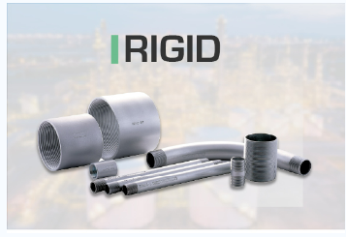
REFERENCIA | CURVAS I M C - RETIE OTRAS TUBERIAS | Precio Base | 0%
1127E00750 | CURVA IMC LARGA O.T 1/2" | $6,691 | $ 6,691
1127E00755 | CURVA IMC LARGA O.T 3/4" | $8,736 | $ 8,736
1127E00760 | CURVA IMC LARGA O.T 1" | $12,081 | $ 12,081
1127E00765 | CURVA IMC LARGAO.T1-1/4" | $21,189 | $ 21,189
1127E00770 | CURVA IMC LARGA O.T1- 1/2" | $31,597 | $ 31,597
1127E00775 | CURVA IMC LARGA O.T 2" | $48,325 | $ 48,325
1127E00780 | CURVA IMC LARGA O.T 3" | $184,753 | $ 184,753
1127E00785 | CURVA IMC LARGA O.T 4" | $353,893 | $ 353,893

REFERENCIA | CURVAS EMT - RETIE | P BASE /Lista Feb25
1128E00840 | CURVA RIGID LARGA COLMENA 1/2" | Bajo Cotización
1128E00845 | CURVA RIGID LARGA COLMENA 3/4"
1128E00850 | CURVA RIGID LARGA COMENA 1"
1128E00855 | CURVA RIGID LARGA COLMENA 1-1/4"
1128E00860 | CURVA RIGID LARGA COLMENA 1-1/2"
1128E00865 | CURVA RIGID LARGA COLMENA 2"
1128E00870 | CURVA RIGID LARGA COLMENA 3"
1128E00875 | CURVA RIGID LARGA COLMENA 4"
1128E00880 | CURVA RIGID LARGA COLMENA 6" | $3,275,588

REFERENCIA | CURVAS EMT - RETIE | P BASE /Lista Feb25
1135E01300 | NIPLE ROSCADO PESADO DE 1/2 | Bajo Cotización
1135E01305 | NIPLE ROSCADO PESADO DE 3/4
1135E01310 | NIPLE ROSCADO PESADO DE 1
1135E01320 | NIPLE ROSCADO PESADO DE 1- 1/2
1135E01325 | NIPLE ROSCADO PESADO DE 2
1135E01330 | NIPLE ROSCADO PESADO DE 3

ACCESORIOS TUBERIA
PROELECTRICOS |  |  | Vigencia | 03/02/2026
 |  |  | Código | LP01-2026
 |  |  | Versión | 13

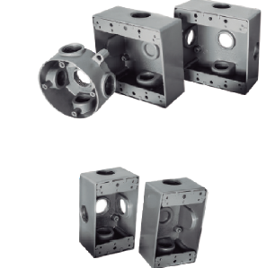
REFERENCIA | CAJAS FUNDIDAS EN ALUMINIO | DIMENSIONES | PRECIO BASE | 0.00%
2124E01955 | CAJA 5800 ALUMINIO 3 SALIDAS | 1/2”X3 | $ 22,709 | $ 22,709
2124E01905 | CAJA 2400 ALUMINIO 3 SALIDAS | 1/2”X3 | $ 22,709 | $ 22,709
2124E01915 | CAJA 2400 ALUMINIO 4 SALIDAS | 1/2”X4 | $ 22,709 | $ 22,709
2124E01920 | CAJA 2400 ALUMINIO 4 SALIDAS | 3/4”X4 | $ 23,609 | $ 23,609
2124E01930 | CAJA 2400 ALUMINIO 5 SALIDAS | 1/2”X5 | $ 24,410 | $ 24,410
2124E01935 | CAJA 2400 ALUMINIO 5 SALIDAS | 3/4”X5 | $ 24,410 | $ 24,410
2124E01933 | CAJA 2400 ALUMINIO 5 SALIDAS EN X | 1/2”X5 | $ 24,410 | $ 24,410
2124E01938 | CAJA 2400 ALUMINIO 5 SALIDAS EN X | 3/4”X5 | $ 24,410 | $ 24,410

REFERENCIA | TAPAS EN ALUMINIO | Und Empaque | PRECIO BASE | 0.00%
2123E01470 | TAPA 5800 2X4 ALUMINIO | 10 | $ 4,380 | $ 4,380
2123E01475 | TAPA 2400 4X4 ALUMINIO | 10 | $ 4,900 | $ 4,900
2123E01480 | TAPA OCTAGONAL 4 " ALUMINIO | 10 | $ 4,380 | $ 4,380
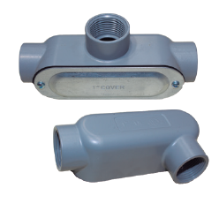
REFERENCIA | CONDULETAS SALIDAS ROCADAS | Und Empaque | PRECIO BASE | 0%
2124E02135 | CONDULETA 1/2" TIPO LB ROSCADA | 10 | $ 8,800 | $ 8,800
2124E02136 | CONDULETA 3/4"" TIPO LB ROSCADA | 10 | $ 12,700 | $ 12,700
2124E02145 | CONDULETA 1" TIPO LB ROSCADA | 10 | $ 17,000 | $ 17,000
2124E02215 | CONDULETA 1/2" TIPO LL ROSCADA | 10 | $ 8,800 | $ 8,800
2124E02095 | CONDULETA 3/4"" TIPO LL ROSCADA | 10 | $ 12,700 | $ 12,700
2124E02230 | CONDULETA 1" TIPO LL ROSCADA | 10 | $ 17,000 | $ 17,000
2124E02170 | CONDULETA 1/2" TIPO LR ROSCADA | 10 | $ 8,800 | $ 8,800
2124E02175 | CONDULETA 3/4"" TIPO LR ROSCADA | 10 | $ 12,700 | $ 12,700
2124E02180 | CONDULETA 1" TIPO LR ROSCADA | 10 | $ 17,000 | $ 17,000
2124E02260 | CONDULETA 1/2" TIPO C ROSCADA | 10 | $ 8,800 | $ 8,800
2124E02265 | CONDULETA 3/4"" TIPO C ROSCADA | 10 | $ 12,700 | $ 12,700
2124E02270 | CONDULETA 1" TIPO C ROSCADA | 10 | $ 17,000 | $ 17,000
2124E02285 | CONDULETA 1/2" TIPO T ROSCADA | 10 | $ 9,800 | $ 9,800
2124E02305 | CONDULETA 3/4"" TIPO T ROSCADA | 10 | $ 12,700 | $ 12,700
2124E02310 | CONDULETA 1" TIPO T ROSCADA | 10 | $ 17,000 | $ 17,000

 |  |  |  | 0%
REFERENCIA | CAPACETE EMT | Und Empaque | PRECIO BASE | Pvta
2123E01405 | CAPACETE EMT ALUMINIO 1/2 | 5 | $ 3,231 | $ 3,231
2123E01410 | CAPACETE EMT ALUMINIO 3/4 | 5 | $ 4,680 | $ 4,680
2123E01415 | CAPACETE EMT ALUMINIO 1 | 5 | $ 5,500 | $ 5,500
2123E01420 | CAPACETE EMT ALUMINIO 1 1/4 | 5 | $ 7,100 | $ 7,100
2123E01426 | CAPACETE EMT ALUMINIO 2 | 5 | $ 35,600 | $ 35,600
2123E01450 | CAPACETE IMC ALUMINIO 1 1/2 | 5 | $ 7,100 | $ 7,100
2123E01465 | CAPACETE IMC ALUMINIO 4 | 5 | $ 106,974 | $ 106,974

 |  |  |  | 0%
REFERENCIA | JUEGO DE BOQUILLA-BUSHING | Und Empaque | PRECIO BASE | Pvta
2123E01325 | JUEGO DE BOQUILLA-BUSHING 1/2 | 5 | $ 870 | $ 870
2123E01330 | JUEGO DE BOQUILLA-BUSHING 3/4 | 5 | $ 1,200 | $ 1,200
2123E01335 | JUEGO DE BOQUILLA-BUSHING 1 | 5 | $ 1,800 | $ 1,800
2123E01340 | JUEGO DE BOQUILLA-BUSHING 1 1/4 | 5 | $ 2,700 | $ 2,700
2123E01345 | JUEGO DE BOQUILLA-BUSHING 1 1/2 | 5 | $ 3,100 | $ 3,100
2123E01350 | JUEGO DE BOQUILLA-BUSHING 2 | 5 | $ 4,700 | $ 4,700
2123E01355 | JUEGO DE BOQUILLA-BUSHING 3 | 5 | $ 10,200 | $ 10,200
2123E01360 | JUEGO DE BOQUILLA-BUSHING 4 | 5 | $ 15,100 | $ 15,100

MINI
LISTA DE PRECIOS SOLUCIONES MDS |  | Vigencia | 03/02/2026
...
Referencia | MINI-INTERRUPTOR BIPOLAR | PRECIO BASE | Pvta
2321E03055 | MINI-INTERRUPTOR BIPOLAR 16A 10K/240VAC | $ 35,693 | $ 35,693
2321E03060 | MINI-INTERRUPTOR BIPOLAR 20A 10K/240VAC | $ 35,693 | $ 35,693
2321E03065 . | MINI-INTERRUPTOR BIPOLAR 32A 10K/240VAC | $ 35,693 | $ 35,693
2321E03070 | MINI-INTERRUPTOR BIPOLAR 40A 10K/240VAC | $ 39,950 | $ 39,950
2321E03075 . | MINI-INTERRUPTOR BIPOLAR 50A 10K/240VAC | $ 39,950 | $ 39,950
2321E03080 | MINI-INTERRUPTOR BIPOLAR 63A 10K/240VAC | $ 39,950 | $ 39,950

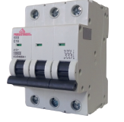
Referencia | MINI-INTERRUPTOR TRIPOLAR | PRECIO BASE | Pvta
2321E03105 | MINI-INTERRUPTOR TRIPOLAR 16A 10K/240VAC | $ 44,750 | $ 44,750
2321E03110 | MINI-INTERRUPTOR TRIPOLAR 20A 10K/240VAC | $ 44,750 | $ 44,750
2321E03115 | MINI-INTERRUPTOR TRIPOLAR 32A 10K/240VAC | $ 44,750 | $ 44,750
2321E03120 | MINI-INTERRUPTOR TRIPOLAR 40A 10K/240VAC | $ 53,975 | $ 53,975
2321E03125 | MINI-INTERRUPTOR TRIPOLAR 50A 10K/240VAC | $ 53,975 | $ 53,975
2321E03130 | MINI-INTERRUPTOR TRIPOLAR 63A 10K/240VAC | $ 53,975 | $ 53,975

PRESTA
 | PRESTA |  | Vigencia | 03/02/2026

 |  |  | Código | R-COM-014
 |  |  | Versión | 13
 |  |  |  |  | 0%
REFERENCIAS | DESCRIPCION | CARACTERÍSTICAS ELÉCTRICAS | Unidad Empaque | P/Lista | Pvta
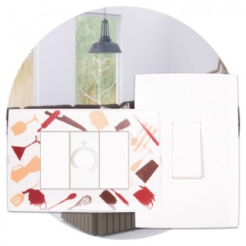
2255E03160 | 717630 PRESTA PLACA TRANSPARENTE - PRESTA MIA PARA PERSONALIZAR EL ESPACIO + SOP |  | 12 | 6,312 | 6,312
 | 717778 INTERRUPTOR SENCILLO | 10AX 250V | 24 | 8,378 | 8,378
2251E03945 | 717779 PRESTA INTERRUPTOR SENCILLO HORIZONTAL 10AX 250V 24 UND-EMP | 10AX 250V | 24 | 8,378 | 8,378
2251E03105 | 717780 PRESTA INTERRUPTOR DOBLE 10AX 250V 24 UND-EMP | 10AX 250V | 24 | 11,700 | 11,700
2251E03110 | 717781 PRESTA INTERRUPTOR TRIPLE 10AX 250V 24 UND-EMP | 10AX 250V | 24 | 17,333 | 17,333
2251E03115 | 717782 PRESTA INTERRUPTOR COMMUTABLE SENCILLO HORIZONTAL 10AX 250V 24 | 10AX 250V | 24 | 9,244 | 9,244
2251E03120 | 717783 PRESTA INTERRUPTOR COMMUTABLE SENCILLO VERTICAL 10AX 250V 24 UND | 10AX 250V | 24 | 9,244 | 9,244
 | 717784 INTERRUPTOR COMMUTABLE DOBLE | 10AX 250V | 24 | 14,011 | 14,011
2251E03130 | 717785 PRESTA INTERRUPTOR COMMUTABLE TRIPLE 10AX 250V 24 UND-EMP | 10AX 250V | 24 | 19,067 | 19,067
2255E03135 | 717786 PRESTA PULSADOR SENCILLO PARA TIMBRE 10A 250V 24 UND-EMP | 10A 250V | 24 | 9,244 | 9,244
 | 717788 TIMBRE CHICHARRA | 110V | 24 | 19,356 | 19,356
 | 717789 DIMMER GIRATORIO SENCILLO | 110V 150W | 24 | 70,922 | 70,922
2252E03140 | 717790 PRESTA SALIDA TELFONICA TIPO AMERICANA SENCILLA RJ11, 4 HILOS 24 UN |  | 24 | 8,956 | 8,956
2252E03175 | 717791 PRESTA SALIDA CON TERMINAL COAXIAL TV AMERICANA 24 UND-EMP |  | 108200 | 7,367 | 7,367
2252E03170 | 717793 PRESTA TOMA CORRIENTE DOBLE CON POLO A TIERRA (2P+T) 15A 125-25 | 15A 125-250V | 115500 | 9,822 | 9,822
 | 717794 TOMA CORRIENTE DOBLE CON POLO A TIERRA (2P+T) Y PROTECCIÓN DE FALLA A TIERRA (GFCI) | 20A 120V | 119600 | 57,778 | 57,778
2252E03150 | 717796 TOMA CORRIENTE PRESTA SENCILLA (2P+T) + INTERRUPTOR SENCILLO 15A (125-2V | 15A (125-250)V 10AX, 250V | 127000 | 15,022 | 15,022
2253E03185 | 717797 PRESTA SALIDA PARA CORDON TV SIN CONECTOR 24 UND-EMP |  | 131200 | 6,067 | 6,067
 | 717798 PLACA CIEGA + SOPORTE |  | 138500 | 5,200 | 5,200
...

ATELIER
ATELIER |  | Vigencia | 03/02/2026
 |  | Código | LP01-2026
 |  | Versión | 13 | 0%
2242E03860 | CARACTERÍSTICAS ELÉCTRICAS | und | P/Lista | Pvta
717513 ATELIER INTERRUPTOR DOBLE MODULO Y MEDIO 10AX 250V 24 UND-EMP | 10AX 250V | 24 | 12,711 | 12,711
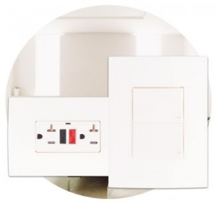
 | 10AX 250V | 24 | 12,711 | 12,711
717414 ATELIER INTERRUPTOR SENCILLO VERTICAL 10AX 250V 24 UND-EMP | 10AX 250V | 24 | 16,972 | 16,972
717419 ATELIER INTERRUPTOR DOBLE HORIZONTAL 10AX 250V 24 UND-EMP | 10AX 250V | 24 | 17,333 | 17,333
717421 ATELIER INTERRUPTOR TRIPLE 10AX 250V 24 UND-EMP | 10AX 250V | 24 | 24,844 | 24,844
717424 ATELIER INTERRUPTOR COMMUTABLE SENCILLO VERTICAL 10AX 250V 24 UN | 95600 | 24 | 13,506 | 13,506
717425 INTERUPPTOR ATELIER CONMUTABLE TECLA Y MEDIA | 102000 |  |  | -
717429 ATELIER INTERRUPTOR CONMUTABLE DOBLE HORIZONTAL 10AX 250V 24 UND | 105500 |  | 17,000 | 17,000
717434 ATELIER TOMA CORRIENTE CON POLO TIERRA | 112000 |  |  | -
717431 ATELIER INTERRUPTOR CONMUTABLE TRIPLE HORIZONTAL 10AX 250V 24 UND-EM | 115200 |  |  | -
717436 ATELIER TOMA CORRIENTE DOBLE CON POLO A TIERRA (2P+T) 15A 125 V | 122000 | 24 | 14,444 | 14,444
717438 ATELIER TOMA CORRIENTE DOBLE (2P+T) Y PROTECCION DE FALLA A TIEV | 137000 | 8 | 71,500 | 71,500
717439 ATELIER TOMA CORRIENTE SENCILLA (2P+T) + INTERRUPTOR SENCILLO 15A (125-2 |  | 24 | 22,533 | 22,533
717441 ATELIER PULSADOR SENCILLO PARA TIMBRE 10AX 250V 24 UND-EMP |  | 24 | 13,722 | 13,722
717444 ATELIER TIMBRE CHICHARRA 110V 4 UND-EMP |  | 4 | 25,278 | 25,278
717445 ATELIER SALIDA TELFONICA TIPO AMERICANA SENCILLA RJ11, 4 HILOS10AX 250V 2 | 108200 | 24 | 15,889 | 15,889
717447 ATELIER SALIDA PARA VOZ Y DATOS RJ45 CATEGORIA 6 10AX 250V 24 UND | 115500 | 24 | 31,778 | 31,778
...

LOFT
 |  |  | Vigencia | 01/05/2021
 |  |  | Codigo | R-COM-014
 |  |  | Version | 8

 |  |  |  |  | 0%
REFERENCIAS | DESCRIPCION | CARACTERÍSTICAS ELÉCTRICAS | Unidad Empaque | P/Lista | Pvta
2231E03225 | 715621 LOFT INTERRUPTOR TIPO TARJETA |  | 15
2231E03200 | 717655 LOFT INTERRUPTOR SENCILLO 16AX 125-250V 15 UND-EMP | 16AX 125-250V | 15 | 17,622 | 17,622
2231E03205 | 717656 LOFT INTERRUPTOR DOBLE 16AX 125-250V 15 UND-EMP | 16AX 125-250V | 15 | 30,622 | 30,622
2231E03210 | 717657 LOFT INTERRUPTOR TRIPLE 16AX 125-250V 15 UND-EMP | 16AX 125-250V | 15 | 54,311 | 54,311
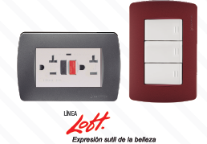
2231E03215 | 717658 LOFT INTERRUPTOR COMMUTABLE SENCILLO 16AX 125-250V 15 UND-EMP | 16AX 125-250V | 15 | 19,067 | 19,067
2231E03220 | 717659 LOFT INTERRUPTOR COMMUTABLE DOBLE 16AX 125-250V 15 UND-EMP | 16AX 125-250V | 15 | 33,511 | 33,511
 | INTERRUPTOR COMMUTABLE TRIPLE | 16AX 125-250V | 15 | 57,489 | 57,489
2232E03240 | 717664 LOFT TOMACORRIENTE DOBLE CON POLO A TIERRA (2P+T) 15A/125-250V 15 UND-EM | 15A/125-250V | 15 | 21,956 | 21,956
2232E03255 | 717795 LOFT TOMA CORRIENTE DOBLE (2P+T) Y PROTECCION DE FALLA A TIERRA (GFCI)P | 20A 120V | 8 | 84,356 | 84,356
2232E03245 | 717665 LOFT TOMACORRIENTE SENCILLA (2P+T) + INTERRUPTOR SENCILLO 16AX 125-250V | 16AX 125-250V - 15A 250V | 15 | 25,350 | 25,350
2235E03225 | 717661 LOFT PULSADOR SENCILLO PARA TIMBRE 16A 125-250V 15 UND-EMP | 16A 125-250V | 15 | 18,344 | 18,344
2232E03230 | 717662 LOFT SALIDA TELFONICA TIPO AMERICANA SENCILLA RJ11, 4 HILOS 15 UND |  | 15 | 18,344 | 18,344
2233E03800 | 717669 LOFT SALIDA PARA VOZ Y DATOS RJ45 CATEGORÍA 6 15 UND-EMP |  | 15 | 42,756 | 42,756
2232E03235 | 717663 LOFT SALIDA CON TERMINAL COAXIAL TV AMERICANA 15 UND-EMP |  | 15 | 13,433 | 13,433
2234E03260 | 717670 LOFT DIMMER GIRATORIO SENCILLO 110V 500W 15 UND-EMP | 110V 500W | 15 | 71,254 | 71,254
2233E03955 | 717668 LOFT SALIDA HDMI 15 UND-EMP |  | 15 | 93,528 | 93,528
2235E03250 | 717667 LOFT SENSOR DE MOVIMIENTO 3A-110V 15 UND-EMP | 3A-110V | 15 | 228,222 | 228,222
2236E03790 | 717671 LOFT PLACA CIEGA X 3 MODULOS + SOPORTE 20 UND-EMP |  | 20 | 14,878 | 14,878
2236E03540 | 717820 LOFT PLACA PINTADA BLANCA 3 MODULOS + SOPORTE 20 UND-EMP |  | 20 | 8,046 | 8,046
2236E03560 | 717672 LOFT PLACA PINTADA BORDEAUX X 3 MODULOS + SOPORTE 10 UND-EMP |  | 10 | 18,200 | 18,200
2236E03565 | 717673 LOFT PLACA PINTADA ALUMINIO X 3 MODULOS + SOPORTE 10 UND-EMP |  | 10 | 18,200 | 18,200
...

FLAT
 | FLAT |  | Vigencia | 01/05/2021
 |  |  | Codigo | R-COM-014
 |  |  | Version | 7 | 0%
REFERENCIAS | DESCRIPCION | CARACTERÍSTICAS ELÉCTRICAS | Unidad Empaque | P/Lista | ,
2221E03265 | 717725 FLAT INTERRUPTOR SENCILLO 16AX 125-250V 12 UND-EMP | 16AX 125-250V | 12 | 18,922 | 18,922
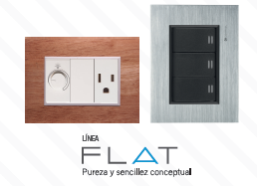
2221E03270 | 717726 FLAT INTERRUPTOR DOBLE 16AX 125-250V 12 UND-EMP | 16AX 125-250V | 12 | 32,211 | 32,211
2221E03275 | 717727 FLAT INTERRUPTOR TRIPLE 16AX 125-250V 12 UND-EMP | 16AX 125-250V | 12 | 58,500 | 58,500
2221E03280 | 717728 FLAT INTERRUPTOR COMMUTABLE SENCILLO 16AX 125-250V 12 UND-EMP | 16AX 125-250V | 12 | 20,367 | 20,367
 | 717729 INTERRUPTOR COMMUTABLE DOBLE | 16AX 125-250V | 12 | 34,667 | 34,667
2226E03331 | 717930 FLAT PLACA PINTADA BLANCO USB | 16AX 125-250V | 12 | 65,520 | 65,520
2222E03305 | 717734 FLAT TOMACORRIENTE DOBLE CON POLO A TIERRA (2P+T) 15A 125-250V 1P | 15A 125-250V | 12 | 24,554 | 24,554
2222E03965 | 717741 FLAT TOMACORRIENTE DOBLE CON POLO A TIERRA (2P+T) PROTECION DE FALL1 | 20A 120V | 8 | 99,306 | 99,306
2222E03310 | 717735 FLAT TOMA CORRIENTE SENCILLA (2P+T) + INTERRUPTOR SENCILLO 15A 127V - V | 15A 127V - 16AX 125-250V | 12 | 25,350 | 25,350
2225E03290 | 717731 FLAT PULSADOR SENCILLO PARA TIMBRE 16A 125-250V 12 UND-EMP | 16A 125-250V | 12 | 19,644 | 19,644
2222E03295 | 717732 FLAT SALIDA TELFONICA TIPO AMERICANA SENCILLA RJ11, 4 HILOS 1 |  | 12 | 19,644 | 19,644
2222E03320 | 717739 FLAT SALIDA PARA VOZ Y DATOS RJ45 CATEGORIA 6 12 UND-EMP |  | 12 | 51,278 | 51,278
 | 717733 SALIDA CON TERMINAL COAXIAL TV AMERICANA |  | 12 | 14,733 | 14,733
 | 717738 SALIDA HDMI |  | 12 | 104,679 | 104,679
2224E03325 | 717740 FLAT DIMMER GIRATORIO SENCILLO 110V 500W 12 UND-EMP | 110V 500W | 12 | 71,789 | 71,789
2225E03315 | 717737 FLAT SENSOR DE MOVIMIENTO 3A-110V 12 UND-EMP | 3A-110V | 12 | 257,711 | 257,711
2226E03330 | 717742 PLACA PINTADA BLANCO X 3M + SOPORTE |  | 16 | 10,256 | 10,256
2226E03335 | 717744 FLAT PLACA PINTADA ALUMINIO X 3 MODULOS + SOPORTE 8 UND-EMP |  | 8 | 19,500 | 19,500
2226E03340 | 717745 FLAT PLACA PINTADA ANODIZADO OSCURO X 3 MODULOS + SOPORTE 8 UN |  | 8 | 19,500 | 19,500
...

